記載要領
 | 【就労証明書】記載要領

■証明書を発行する事業者および民生委員に関する項目

 | 証明日 |  | ■証明日（証明書発行日）を記載してください。 ※年の欄は西暦で記載してください。
 | 事業所名 |  | ■証明書を発行する事業者の名称（法人名）を記載してください。 ※就労証明書の発行に責任を持つ企業・組織・団体名等を記載してください。 ※個人事業主の場合は事業者の名称を記載してください。
 | 代表者名 |  | ■代表者（法人の代表者や個人事業主）の氏名を記載してください。 ※代表者に該当する者がいない場合は、証明書の内容に責任を持つ者を記載してください。
 | 所在地 |  | ■証明書発行事業所の住所を記載してください。 ※証明書の証明対象となる者（以下「本人」という）の就労先住所ではない点に注意してください。
 | 電話番号 |  | ■証明書発行事業所の電話番号を記載してください。
 | 担当者名／記載者連絡先 （記載内容の問合せ先） |  | ■証明書の内容について、自治体からの事務的な連絡を受ける電話番号を記載してください。
 | 地区民生委員の証明 |  | ■地区民生委員の証明欄です。民生委員の氏名及び電話番号を記載してください。また、その証明日を記載してください。

■勤務先事業者に関する事項

 | №1 | 業種 | ■現在の就労状況について該当する項目をチェック（レ点記入）してください。 ※いずれにも該当しない場合は「□その他」をチェック（レ点記入）し、カッコ内に簡潔に入力（記入）してください。

■就労者に関する項目

 | №2 | フリガナ／本人氏名 | ■本人の氏名、フリガナを記載してください。
 | №3 | 本人住所 | ■本人の住所を記載してください。

■就労状態等に関する事項

 | №4 | 雇用(予定)期間等 | ■雇用期間について「□無期」か「□有期」にチェック（レ点記入）してください。 ■雇用期間について「□無期」の場合は雇用開始日のみを、「□有期」の場合はその期間を記載してください。 ■雇用期間更新の有無について該当する項目にチェック（レ点記入）してください（雇用期間が「□有期」の場合に限る。）。 ※雇用期間の更新についていずれにも該当しない場合は「□その他」をチェック（レ点記入）し、カッコ内に簡潔に記載してください。 ※契約内容の変更を予定している場合、変更前の契約が終了する日を終期として記載してください。また、更新の有無において、「その他」を選択し、契約内容を変更の上、更新予定である旨記載してください。 ※年の欄は西暦で記載してください。
 | №5 | 就労先事業所名 | ■（証明書発行）事業所名と異なる場合は本人が働いている事業所の名称を入力（記入）してください。
 | №6 | 就労先住所 | ■所在地（証明書発行事業所住所）と異なる場合は本人が実際に働いている勤務先の住所を入力（記入）してください。
 |  | 通勤時間 | ■通常の通勤方法による通勤時間を記載してください。
 | №7 | 就労先電話番号 | ■所在地（証明書発行事業所住所）と異なる場合は本人が実際に働いている勤務先の電話番号を入力（記入）してください。
 | №8 | 雇用の形態 | ■雇用の形態について該当する項目にチェック（レ点記入）してください。 ※雇用の形態に該当する項目がない場合「□その他」にチェック（レ点記入）し、簡潔に入力（記入）してください。
 | №9 | 就労時間 （固定就労の場合） | ■通常の就労日について該当する項目にチェック（レ点記入）してください。 ■就労の合計時間（月間）についてを記載してください。 ※雇用契約に基づく就労時間であり、実際に就労した時間（実績）ではありません。 ※雇用契約上、週当たりの就労時間が定められている場合、４（週）を乗じてください。 ※雇用契約上、年あたりの就労時間が定められている場合、12（月）で除してください。 ※契約上の就労時間であるため、残業時間は除いてください。 ※休憩時間は含めてください（就業規則等で定められている休憩に限る）。 ■就労時間帯は、「24時間表記」で記載してください。 ■平日、土曜日、日曜日毎に就労時間（平均）を入力（記入）してください。 ※平日、土曜日、日曜日のいずれか就労がない場合は空欄で結構です。
 | №10 | 就労時間 （変則就労の場合） | ■日々の就労時間が定められていない就労者について、雇用契約に基づく就労時間の定めを記載してください。 ■月間又は週間の就労時間（合計）についてを記載してください。 ※雇用契約に基づく就労時間であり、実際に就労した時間（実績）ではありません。 ※雇用契約上、１日当たりの就労時間が定められている場合、５（日）を乗じて、「週間」の就労時間を記載してください。 ※契約上の就労時間であるため、残業時間は除いてください。 ※休憩時間は含めてください（就業規則等で定められている休憩に限る）。 ■就労時間帯は、「24時間表記」で記載してください。
 | №11 | 就労実績 ※有給休暇を含む | ■直近３か月の１か月当たりの就労日数について記載してください。なお、育児休業等により直近３ヶ月の就労実績がない場合は、育児休業等取得前の就労実績を記載してください。新規採用等で就労実績がない場合は今後の就労見込みを記載してください。 ※新しい年・月から記載してください（例：○○年６月、○○年５月、○○年４月）。 ※残業時間は含めてください。 ※休憩時間は含めてください（就業規則等で定められている休憩に限る）。 ※年の欄は西暦で記載してください。
 | №12 | 産前・産後休業の取得 ※取得予定を含む | ■産前・産後休業の取得についてか「□取得予定」か「□取得中」にチェック（レ点記入）してください。 ※法令上の産前・産後休業に限らず法人独自の休業も含みます。 ※終期未定の場合、終期欄は空欄としてください。 ※年の欄は西暦で記載してください。
 | №13 | 育児休業の取得 ※取得予定を含む | ■育児休業の取得について「□取得予定」か「□取得中」にチェック（レ点記入）してください。 ※法令上の育児休業に限らず法人独自の休業も含みます。 ※終期未定の場合、終期欄は空欄としてください。 ※取得済みの場合は実績（証明日を含む年度の４月以降のもの）を記載してください。 ■保育所等の利用が可能となった際に育児休業を短縮することができる場合には、育児休業の短縮可能日のうち最も早い日を記載してください。 ■保育所等の定員超過などの理由により、保育所等の利用が困難な際に育児休業を延長することが出来る場合には、育児休業延長可能日のうち、最も遅い日を記載してください。 ※年の欄は西暦で記載してください。

 | №14 | 復職（予定）年月日 | ■育児休業等を終了し、復職する予定がある場合は「□復職予定」にチェック（レ点記入）し、復職予定年月日を記載してください。また、１年以内に復職済みの場合はは「□復職済み」にチェック（レ点記入）し、復職年月日を記載してください。

■その他の項目

 | №15 | 備考欄 （保育士資格等） | ■保育士資格、幼稚園教諭免許を所有している場合は記載してください。また、保育士、幼稚園教諭、保育教諭として勤務しているかも記載してください。 ■保育所等入所後の短時間勤務制度の利用を始めとした勤務体制の変更予定があれば、その内容を記載してください。 ■上記のほか、注意事項があれば記載してください。

■保護者記入欄

 | 保護者記入欄 | 児童について | ■児童名を記載してください。 ■児童の生年月日を記載してください。 ※年の欄は西暦で記載してください。
 |  | 本人との続柄 | ■児童との続柄についてチェック（レ点記入）してください。「その他」にチェックする場合はカッコ内にその内容を記載してください。
 |  | 施設・園等の名称 | ■施設・園等の名称を記載してください。 ※証明日時点で施設・園等を利用しておらず、新たに利用希望を出す場合は、第１希望の施設・園等の名称を記載してください。

---------------------------------------------------------------------------------------------------------------------------

【自治体への依頼】
■項目の表示加除について
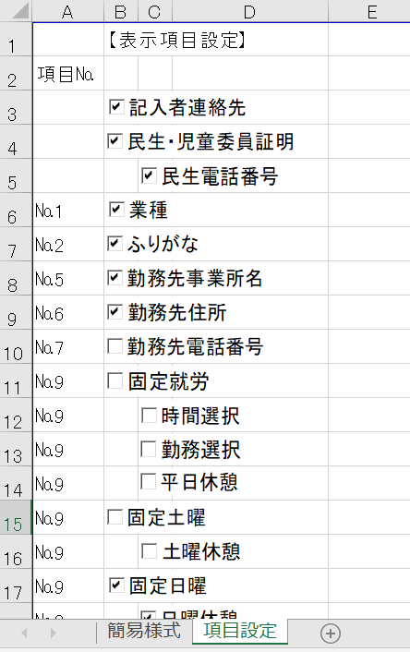
 | 本Bookには「項目設定」シートがあります。
 | 項目を表示したい場合は項目名を✅チェックしてください。
 | 項目を非表示にしたい場合はチェックを外してください。

■本「入力（記入要領）」について
 | 項目の表示／非表示設定とは本「入力（記入）要領とは連動しません。
 | こちらについてはすべての項目についての要領が表示となっています。

